Sheet1
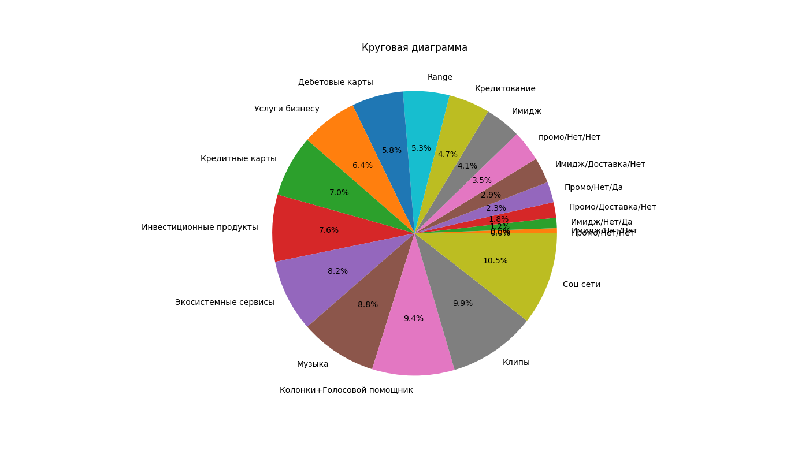
Segment_num | Segment | Comment
0 | Промо/Нет/Нет | Промо или Имидж/Доставка или нет/Лояльность или нет
1 | Имидж/Нет/Нет | Промо или Имидж/Доставка или нет/Лояльность или нет
2 | Имидж/Нет/Да | Промо или Имидж/Доставка или нет/Лояльность или нет
3 | Промо/Доставка/Нет | Промо или Имидж/Доставка или нет/Лояльность или нет
4 | Промо/Нет/Да | Промо или Имидж/Доставка или нет/Лояльность или нет
5 | Имидж/Доставка/Нет | Промо или Имидж/Доставка или нет/Лояльность или нет
6 | промо/Нет/Нет | Промо или Имидж/Доставка или нет/Лояльность или нет
7 | Имидж
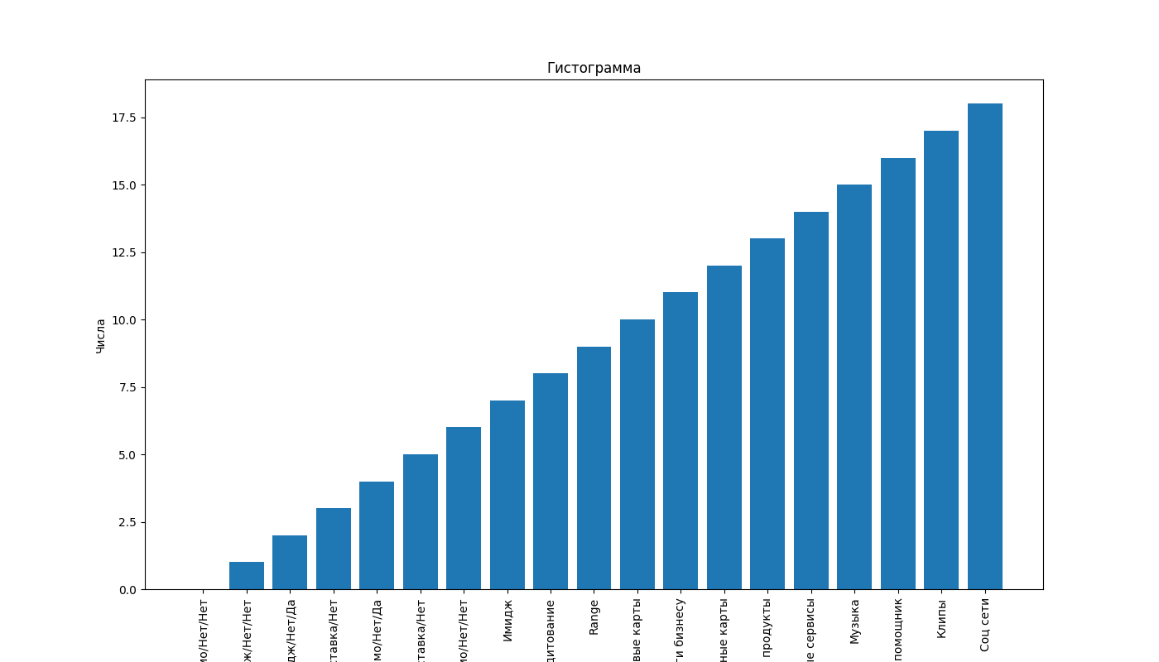
8 | Кредитование
9 | Range
10 | Дебетовые карты
11 | Услуги бизнесу
12 | Кредитные карты
13 | Инвестиционные продукты
14 | Экосистемные сервисы
15 | Музыка
16 | Колонки+Голосовой помощник
17 | Клипы
18 | Соц сети

